Worksheet
 | Alklima B.V.
 | Van Hennaertweg 29
 | 2952 CA Alblasserdam
 | NEDERLAND
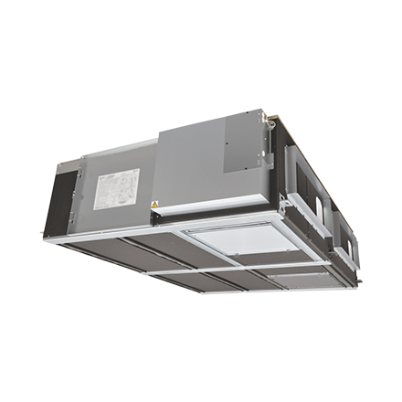
Code | LGH-250 RVXT
Product | Lossnay RVXT WTW unit 2500 m3/h

Vermogen & prestaties
Naam |  | Waarde | Eenheid
Thermisch rendement |  | 77 | %
Max. luchthoeveelheid bij 100 Pa |  | 1875 | m³/h
Max. luchthoeveelheid bij 150 Pa |  | 2500 | m³/h

Elektrische gegevens
Naam |  | Waarde | Eenheid
Aansluitspanning |  | 1 x 230 V AC
Opgenomen vermogen |  | 1.45 | kW

Technische gegevens
Naam |  | Waarde | Eenheid
Filterklasse |  | EU 3(G3)
Type toevoerfilter volgens ISO 16890-1:2016 |  | ISO Coarse 50 | %
Type afvoerfilter volgens ISO 16890-1:2016 |  | ISO Coarse 50 | %
Type motor |  | DC

Afmetingen & aansluitingen
Naam |  | Waarde | Eenheid
Afmetingen (LxBxH) |  | 1450 x 1980 x 500 | mm
Nom. kanaalbreedte binnenaansluiting |  | 750 | mm
Nom. kanaalhoogte binnenaansluiting |  | 250 | mm
Nom. kanaalbreedte buitenaansluiting |  | 750 | mm
Nom. kanaalhoogte buitenaansluiting |  | 250 | mm
Nom. kanaaldiameter binnenaansluiting |  | 250 | mm

Uitvoering & werking
Naam |  | Waarde | Eenheid
Warmteterugwinning via |  | Kruis tegenstroomwisselaar
Aansluiting |  | Flens
Materiaal behuizing |  | Staal bekleed
Met condensafvoer |  | Nee
Met constante druk regeling |  | Nee
Met constant volume regeling |  | Nee
Met toeren/frequentieregeling |  | Nee
Met ondersteuningsframe |  | Nee
Opstelling apparaat |  | Binnenopstelling
Met bypass |  | Ja
Met verwarmingsbatterij |  | Nee
Met koelbatterij |  | Nee

Overige gegevens
Naam |  | Waarde | Eenheid
Max. luchthoeveelheid bij 50 Pa |  | 1250 | m³/h

